分析
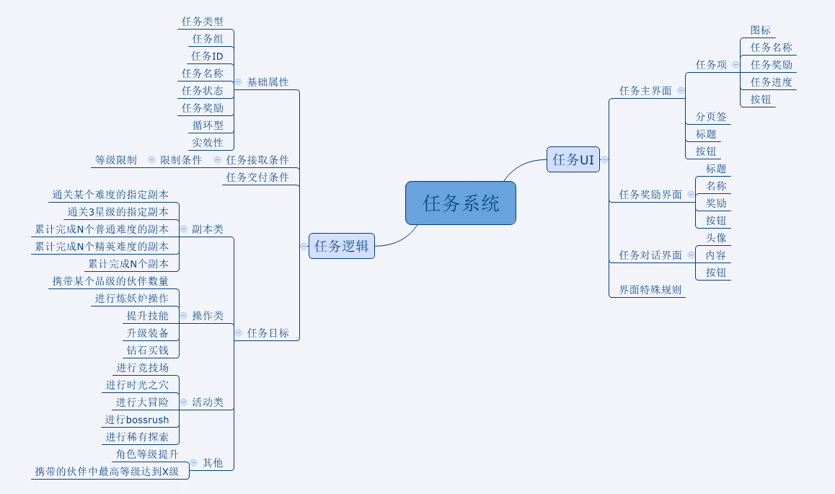

任务UI
 | 说明： | 道具通用规则测试用例
caseID | 路径 | 测试点描述 | step No. | 操作步骤 | 数据选择 | 预期结果 | P/F | 表单编号 | 备注
任务主界面
 | 基本 | 任务主界面UI测试 | 1 | 打开任务主界面，查看任务界面 | 界面方向 | 任务主界面横屏显示，屏幕右侧为设备功能键
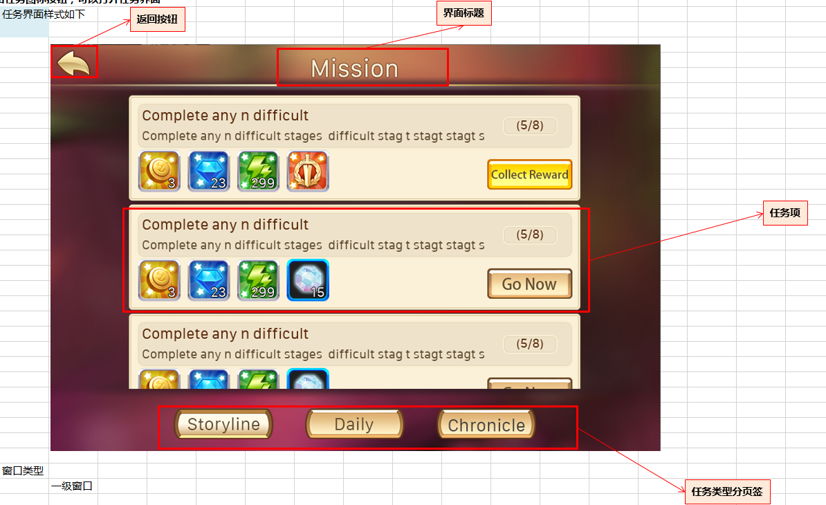
 |  |  |  |  | 界面元素 | 任务主界面包含界面标题、任务类型分页签、任务项条目、关闭按钮四个部分 | P
 |  |  | 2 | 查看任务界面标题 | 位置 | 界面标题在界面上方居中显示 | P
 |  |  |  |  | 文字 | 显示为“任务” | P
 |  |  | 3 | 查看任务类型分页签 | 位置 | 分页签显示在界面标题下方一行位置 | P
 |  |  |  |  | 排序 | 从左到右依次为“剧情任务-日常任务-列传任务” | P
 |  |  |  |  | 默认选择 | 打开界面后默认选择“剧情任务” | P
 |  |  |  | 查看任务分页签开启 | 玩家等级达到分页签开启等级 | 显示分页签
 |  |  |  |  | 玩家等级未达到分页签开启等级 | 不显示分页签 | F | BG-1874
 |  |  | 4 | 查看任务项条目 | 位置 | 任务项显示在分页签下方，每个任务项为一行 | P
 |  |  |  |  | 界面元素 | 任务项包含任务项名称、任务项内容、任务项奖励、任务项进度、任务状态按钮 | P
 |  |  | 5 | 查看任务项图标 | 位置 | 任务项图标显示在任务项所在行最左侧 | P
 |  |  |  |  | 内容 | 与配置的图标一致 | P
 |  |  | 6 | 查看任务项名称 | 位置 | 如图 | P
 |  |  |  |  | 内容 | 任务项名称与配置的任务名称一致 | p
 |  |  |  | 查看任务项名称显示字数 | 7个汉字 | 正确显示7个汉字 | p
 |  |  |  |  | 8个汉字 | 正确显示8个汉字 | P
 |  |  |  |  | 9个汉字 | 截断显示8个汉字，客户端不崩溃 | F | BG-231
 |  |  |  |  | 英文字数？
 |  |  | 7 | 查看任务项内容 | 位置 | 如图 | P
 |  |  |  |  | 内容 | 任务项内容根据配置内容显示对应格式内容 | P
 |  |  |  |  | 配置内容为A | 显示内容A
 |  |  |  |  | 配置内容为B | 显示内容B
 |  |  |  | 查看任务项名称显示字数 | 14个汉字 | 任务项内容显示1行，文字显示正确 | P
 |  |  |  |  | 15个汉字 | 任务项内容显示1行，文字显示正确 | F | BG-232
 |  |  |  |  | 16个汉字 | 任务项内容显示2行，第二行显示1个汉字，文字显示正确 | F | BG-232
 |  |  |  |  | 29个汉字 | 任务项内容显示2行，第二行显示14个汉字，文字显示正确 | F | BG-232
 |  |  |  |  | 30个汉字 | 任务项内容显示2行，第二行显示15个汉字，文字显示正确 | F | BG-232
 |  |  |  |  | 31个汉字 | 任务项内容显示2行，第二行显示15个汉字，文字显示正确，客户端不崩溃 | F | BG-232
 |  |  |  |  | 英文字数？
 |  |  | 8 | 查看任务项奖励 | 位置 | 如图 | P
 |  |  |  |  | 格式 | 任务奖励格式为：图标+数量 | B
 |  |  |  | 查看任务奖励项显示 | 没有奖励 | 不显示任务项奖励 | P
 |  |  |  |  | 奖励个数为1 | 显示1个奖励，前两项分别为金币和钻石 | P
 |  |  |  |  | 奖励个数为2 | 显示2个奖励，前两项分别为金币和钻石 | P
 |  |  |  |  | 奖励个数为3 | 显示3个奖励，前两项分别为金币和钻石 | P
 |  |  |  |  | 奖励个数为4 | 显示4个奖励，前两项分别为金币和钻石 | P
 |  |  |  |  | 奖励个数为5 | 显示4个奖励，前两项分别为金币和钻石 | F | BG-234
 |  |  |  | 查看任务奖励项显示顺序 | 奖励为钻石和金币 | 奖励显示顺序为钻石-金币 | P
 |  |  |  |  | 奖励为钻石和经验 | 奖励显示顺序为钻石-经验 | F | BG-235
 |  |  |  |  | 奖励为钻石和道具1 | 奖励显示顺序为钻石-道具1 | P
 |  |  |  |  | 奖励为钻石和道具1、道具2 | 奖励显示顺序为钻石-道具1、道具2 | P
 |  |  |  |  | 奖励为金币和经验 | 奖励显示顺序为金币-经验 | P
 |  |  |  |  | 奖励为金币和道具1 | 奖励显示顺序为金币-道具1 | P
 |  |  |  |  | 奖励为金币和道具1、道具2 | 奖励显示顺序为金币-道具1、道具2 | P
 |  |  |  |  | 奖励为经验和道具1 | 奖励显示顺序为经验-道具1 | P
 |  |  |  |  | 奖励为经验和道具1、道具2 | 奖励显示顺序为经验-道具1、道具2 | P
 |  |  |  |  | 奖励为道具1、道具2、道具3 | 奖励显示顺序为道具-、道具2、道具3 | P
 |  |  |  |  | 奖励为钻石、金币、经验 | 奖励显示顺序为钻石-金币、经验 | P
 |  |  |  |  | 奖励为钻石、金币、道具1 | 奖励显示顺序为钻石-金币、道具1 | P
 |  |  |  |  | 奖励为钻石、经验、道具1 | 奖励显示顺序为钻石-经验、道具1 | P
 |  |  |  |  | 奖励为金币、经验、道具1 | 奖励显示顺序为金币-经验、道具1 | P
 |  |  |  |  | 奖励为钻石、金币、经验、道具1 | 奖励显示顺序为钻石-金币-经验-道具1 | P
 |  |  |  | 查看任务奖励项个数显示 | 钻石100、金币1000、经验2000、道具A | 奖励显示： 钻石x100 金币x1000 经验x2000 道具Aiconx1 | P
 |  |  |  |  | 金币1000、经验2000、道具A、道具B3个 | 奖励显示： 金币x1000 经验x2000 道具Aiconx1 道具Biconx3 | P
 |  |  |  | 查看任务奖励项图标tips | 钻石 | 任务奖励项无tips显示 | P
 |  |  |  |  | 金币 | 任务奖励项无tips显示 | P
 |  |  |  |  | 经验 | 任务奖励项无tips显示 | P
 |  |  |  |  | 道具 | 任务奖励项无tips显示 | P
 |  |  | 9 | 查看任务项进度 | 位置 | 如图 | P
 |  |  |  | 查看任务项进度格式显示 | 任务可进行-1次任务 | 显示格式为0/1 | P
 |  |  |  |  | 任务可进行-3次任务 | 显示格式为0/3 | P
 |  |  |  |  | 任务不可进行-时间未到 | 显示文字“时间未到”
 |  |  | 10 | 查看任务项按钮 | 位置 | 如图 | P
 |  |  |  | 查看按钮显示 | 任务已完成 | 按钮文字显示“领取奖励” | P
 |  |  |  |  | 任务可进行未完成-配置了跳转 | 按钮文字显示“立刻前往” | P
 |  |  |  |  | 任务可进行未完成-未配置跳转 | 不显示按钮 | P
 |  |  |  |  | 任务不可进行 | 无按钮显示，显示文字“时间未到” | F | BG-249
 |  |  | 11 | 查看关闭按钮 |  | 关闭按钮在界面右上角 | P
 |  |  |  | 查看按钮样式 | 普通 |  | P
 |  |  |  |  | 按下 |  | P
 |  |  | 12 | 点击关闭按钮 |  | 任务界面关闭 | P

 | 分支 | 任务类型分页签选择测试 | 1 | 打开任务界面，查看任务分页签选择情况 |  | 默认选择“剧情任务”分页签 | P
 |  |  | 2 | 点击其他分页签，查看结果 | 点击剧情任务 | 保持当前分页签内容显示不变 | P
 |  |  |  |  | 点击日常任务 | 切换到日常任务分页签，显示日常任务列表 | P
 |  |  |  |  | 点击列传任务 | 切换到列传任务分页签，显示列传任务列表 | P
 |  |  | 3 | 查看切换分页前后任务项内容显示 |  | 显示当前所选分页签任务列表内容，滚动条重置到最上方 | F | BG-260
 |  |  | 4 | 关闭任务界面重新打开，查看任务界面分页签默认选择情况 | 已选剧情任务分页签 | 默认选择“剧情任务”分页签 | P
 |  |  |  |  | 已选日常任务分页签 | 默认选择“剧情任务”分页签 | P
 |  |  |  |  | 已选列传任务分页签 | 默认选择“剧情任务”分页签 | P

 | 基本 | 任务项显示内容测试 | 1 | 配置任务内容为不同类型，查看任务内容显示 | 通关副本第1章AAA副本 | 通关副本：第1章-AAA
 |  |  |  |  | 通关副本第3章BBB副本 | 通关副本：第3章-BBB
 |  |  |  |  | 三星通关副本第1章AAA副本 | 三星通关副本：第1章-AAA
 |  |  |  |  | 三星通关副本第3章BBB副本 | 三星通关副本：第3章-BBB
 |  |  |  |  | 通关精英副本第1章AAA副本 | 通关精英副本：第1章-AAA
 |  |  |  |  | 通关精英副本第3章BBB副本 | 通关精英副本：第3章-BBB
 |  |  |  |  | 三星通关精英副本第1章AAA副本 | 三星通关精英副本：第1章-AAA
 |  |  |  |  | 三星通关精英副本第3章BBB副本 | 三星通关精英副本：第3章-BBB
 |  |  |  |  | 完成副本1次 | 完成1次任意副本
 |  |  |  |  | 完成副本3次 | 完成3次任意副本
 |  |  |  |  | 完成精英副本1次 | 完成1次任意精英副本
 |  |  |  |  | 完成精英副本3次 | 完成3次任意精英副本
 |  |  |  |  | 完成竞技场1次 | 完成1次竞技场挑战
 |  |  |  |  | 完成竞技场3次 | 完成3次竞技场挑战
 |  |  |  |  | 完成大冒险1次 | 完成1次大冒险
 |  |  |  |  | 完成大冒险3次 | 完成3次大冒险
 |  |  |  |  | 完成稀有探索1次 | 完成1次稀有探索
 |  |  |  |  | 完成稀有探索3次 | 完成3次稀有探索
 |  |  |  |  | 完成时光之穴1次 | 完成1次时光之穴
 |  |  |  |  | 完成时光之穴3次 | 完成3次时光之穴
 |  |  |  |  | 升级技能1次 | 升级1次技能
 |  |  |  |  | 升级技能3次 | 升级3次技能
 |  |  |  |  | 强化装备1次 | 强化1次装备
 |  |  |  |  | 强化装备3次 | 强化3次装备
 |  |  |  |  | 购买金币1次 | 购买1次金币
 |  |  |  |  | 购买金币3次 | 购买3次金币
 |  |  |  |  | 角色等级达到5级 | 角色等级达到5级
 |  |  |  |  | 角色等级达到10级 | 角色等级达到10级
 |  |  |  |  | 伙伴等级达到5级 | 携带的伙伴最高等级达到5级
 |  |  |  |  | 伙伴等级达到10级 | 携带的伙伴最高等级达到10级
 |  |  |  |  | 宠物品级数量1个 | 携带紫色品级的宠物达到1个
 |  |  |  |  | 宠物品级数量3个 | 携带紫色品级的宠物达到3个

 | 基本 | 任务项排序测试 | 1 | 打开任务界面，查看任务项排序 | 任务1（未完成）、任务2（未完成）、任务3（未完成） | 任务项列表显示顺序为1-2-3 | P
 |  |  |  | 任务1表示任务id1 | 任务1（未完成）、任务2（未完成）、任务3（已完成） | 任务项列表显示顺序为3-1-2 | F | BG-1875
 |  |  |  |  | 任务1（未完成）、任务2（已完成）、任务3（已完成） | 任务项列表显示顺序为2-3-1 | P

 | 分支 | 任务项列表测试 | 1 | 查看任务项列表显示 | 0个任务项 | 任务列表显示“当前类型没有可以进行的任务哦！” | F | BG-238
 |  |  |  |  | 1个任务项 | 任务列表显示1个任务项，显示在最上方 | P
 |  |  |  |  | 2个任务项 | 任务列表显示2个任务项，显示在最上方 | P
 |  |  |  |  | 3个任务项 | 任务列表显示3个任务项，显示在最上方 | P
 |  |  |  |  | 4个任务项 | 任务列表显示3个半任务项，可以上下拖动 | F | BG-239 | 三个半回归文档

 | 分支 | 任务项列表显示规则测试 | 1 | 打开任务界面，查看任务列表任务显示 | 任务项多于5个 | 打开界面时，默认到第一个任务项的位置 | P
 |  |  | 2 | 拖动任务项到最后一个，关闭界面重新打开，查看任务列表任务项显示 |  | 重新打开界面，恢复显示第一个任务项位置 | P

 | 基本 | 任务项列表刷新测试 | 1 | 任务列表中有任务项A和任务项B，新接取任务C，查看任务列表 |  | 任务列表即时刷新显示任务C | F | BG-248
 |  |  | 2 | 完成任务A，并交付任务A后查看任务列表 | 任务A交付后没有任务对话 | 任务列表即时刷新，删除任务A | F | BG-248
 |  |  |  |  | 任务A交付后有任务对话 | 任务列表在任务对话后刷新，删除任务A | B
 |  |  | 3 | 完成任务B，并交付任务B后查看任务列表 | 任务B有后续任务D | 任务列表即时刷新，删除任务B，显示任务D | F | BG-248
 |  |  |  |  | 任务B没有后续任务D | 任务列表即时刷新，删除任务B | B

任务奖励界面
 | 基本 | 任务奖励界面测试 | 1 | 完成任务后，点击【领取奖励】按钮 |  | 弹出任务奖励界面 | F | BG-236
 |  |  | 2 | 查看任务奖励界面 |  | 任务界面包含界面标题、任务名称、奖励内容、确认按钮 | P
 |  |  | 3 | 查看任务界面标题 | 位置 | 界面最上方居中显示 | P
 |  |  |  |  | 内容 | 显示文字“任务奖励” | P
 |  |  | 4 | 查看任务名称 |  | 与完成任务的任务名称显示一致 | F | BG-247
 |  |  | 5 | 查看任务奖励界面 |  | 与完成任务的任务奖励显示一致 | P
 |  |  | 6 | 查看确认按钮 | 位置 | 按钮显示在界面最下方居中显示 | P
 |  |  |  |  | 内容 | 按钮文字显示“好的” | P
 |  |  |  |  | 样式 | 按钮样式待回归
 |  |  | 7 | 点击【好的】按钮 |  | 任务奖励界面关闭 | P

任务对话界面
 | 基本 | 任务对话界面测试 | 1 | 触发任务对话，查看任务对话界面 | 对话NPC属于a阵营 | 屏幕下方出现对话界面，对话界面左上角显示npc头像，头像右侧显示npc名称，界面中央显示对话内容，右下角显示下一步按钮，右上角显示跳过按钮。 | P
 |  |  |  |  | 对话NPC属于b阵营 | 屏幕下方出现对话界面，对话界面右上角显示npc头像，头像左侧显示npc名称，界面中央显示对话内容，右下角显示下一步按钮，右上角显示跳过按钮。 | P
 |  |  | 2 | 查看NPC头像 | NPCA | 显示NPCA头像 | P
 |  |  |  |  | NPCB | 显示NPCB头像 | P
 |  |  | 3 | 查看NPC名称 | NPCA | 显示NPCA名称 | P
 |  |  |  |  | NPCB | 显示NPCB名称 | P
 |  |  | 4 | 查看对话内容 |  | 对话内容与配置对话内容一致 | P
 |  |  |  | 查看对话内容文字显示 | 29个汉字 | 显示1行29个汉字 | F | BG-266
 |  |  |  |  | 30个汉字 | 显示1行30个汉字 | B
 |  |  |  |  | 31个汉字 | 显示2行，第一行显示30个汉字，第二行显示1个汉字 | B
 |  |  |  |  | 59个汉字 | 显示2行，第一行显示30个汉字，第二行显示29个汉字 | B
 |  |  |  |  | 60个汉字 | 显示2，每行显示30个汉字 | B
 |  |  |  |  | 61个汉字 | 显示2，每行显示30个汉字，客户端不崩溃 | B
 |  |  |  |  | 英文？
 |  |  | 5 | 查看下一步按钮 | 位置 | 对话界面右下角 | P
 |  |  |  |  | 样式 |  | P
 |  |  | 6 | 点击下一步按钮 |  | 进入当前对话的下一个对话界面 | P
 |  |  |  | 点击界面上除跳过按钮所有位置 |  | 进入当前对话的下一个对话界面 | P
 |  |  | 7 | 查看跳过按钮 | 位置 | 界面右上角 | P
跳过》
 |  |  |  |  | 样式-中文 |  | F | BG-267
skip》
 |  |  |  |  | 样式-英文 |  | F | BG-267
 |  |  | 8 | 点击跳过按钮 |  | 跳过当前对话内容 | P

 | 基本 | 任务对话出现次数测试 | 1 | 任务A触发对话1，触发对话1后，再次触发对话1 | 对话播放中途退出对话 | 对话只触发一次，不再触发对话1 | B
 |  |  |  |  | 对话播放完毕退出对话 | 对话只触发一次，不再触发对话1 | B

任务跳转
 | 基本 | 任务跳转功能测试 | 1 | 配置任务跳转为不同内容，点击【立即前往】按钮，查看跳转结果 | 1=副本 | 跳转到对应阵容选择 | P
 |  |  |  |  | 2=合成，1 = 宝石 | 宝石合成界面 | P
 |  |  |  |  | 2=合成，2 = 材料 | 材料合成界面 | P
 |  |  |  |  | 3=商店，1 = 普通商店 | 普通商店界面 | P
 |  |  |  |  | 3=商店，2 = 公会商店 | 公会商店界面 | P
 |  |  |  |  | 3=商店，3 = 通天塔商店 | 通天塔商店界面 | P
 |  |  |  |  | 3=商店，4 = PVP商店 | PVP商店界面 | B |  | PVP商店还没有
 |  |  |  |  | 4=商城 | 商城界面 | P
 |  |  |  |  | 5=任务，1 = 剧情分页 | 剧情任务分页 | P
 |  |  |  |  | 5=任务，2 = 日常分页 | 日常任务分页 | P
 |  |  |  |  | 5=任务，3 = 成就分页 | 成就任务分页 | P
 |  |  |  |  | 6=抽蛋 | 抽蛋界面 | F | BG-2116
 |  |  |  |  | 7=公会，1 = 公会BOSS | 公会boss分页，如没有公会则跳转加入公会列表界面 | B |  | 公会boss没有
 |  |  |  |  | 7=公会，2 = 公会任务 | 公会任务界面，如没有公会则跳转加入公会列表界面 | P
 |  |  |  |  | 7=公会，3 = 公会成员 | 公会成员列表，如没有公会则跳转加入公会列表界面 | P
 |  |  |  |  | 7=公会，4 = 公会列表 | 加入公会列表界面 | P
 |  |  |  |  | 7=公会，5 = 公会主界面 | 公会主界面，如没有公会则跳转加入公会列表界面 | P
 |  |  |  |  | 7=公会，6 = 公会许愿 | 公会许愿界面，如没有公会则跳转加入公会列表界面 | P
 |  |  |  |  | 8=宠物界面，1 = 拥有宠物 | 拥有宠物列表 | F | BG-2117
 |  |  |  |  | 8=宠物界面，2 = 收集宠物 | 收集宠物界面 | F | BG-2118
 |  |  |  |  | 9=章节选择界面 | 章节对应难度的副本列表界面 | F | BG-2119
 |  |  |  |  | 10=背包，1 = 宝箱 | 背包宝箱分页 | F | BG-2120
 |  |  |  |  | 10=背包，2 = 消耗品 | 背包消耗品分页 | F | BG-2120
 |  |  |  |  | 10=背包，3 = 宝石 | 背包宝石分页 | F | BG-2120
 |  |  |  |  | 10=背包，4 = 材料 | 背包材料分页 | F | BG-2120
 |  |  |  |  | 11=钻石购买金币 | 钻石购买金币确认框 | P
 |  |  |  |  | 12=分解，1 = 装备 | 装备分解界面 | P
 |  |  |  |  | 12=分解，2 = 宠物 | 宠物分解界面 | P
 |  |  |  |  | 13=活动，1 = 大冒险 | 大冒险界面 | F | BG-2121
 |  |  |  |  | 13=活动，2 = 竞技场 | 竞技场界面 | F | BG-2121
 |  |  |  |  | 13=活动，3 = 试炼 | 试炼界面 | F | BG-2121
 |  |  |  |  | 13=活动，4 = 通天塔 | 选塔界面 | F | BG-2121

